Sheet1
Use Case | Test Case ID | Test Scenario | Test Steps | Test Data | Expected Results | Actual Results | Pass/Fail | Tester
US1601 - Menambahkan kode klasifikasi baru | TC001 (A) | Menambahkan kode klasifikasi baru dengan data yang tidak valid | 1. Klik tambah data di tabel kode 2. Masukkan data untuk setiap form input 3. Klik tombol simpan | kode = "" nama = "Umum" kategori = "Umum" keterangan = "Arsip Umum" | Sistem menampilkan pesan error bahwa ada input yang tidak valid. | 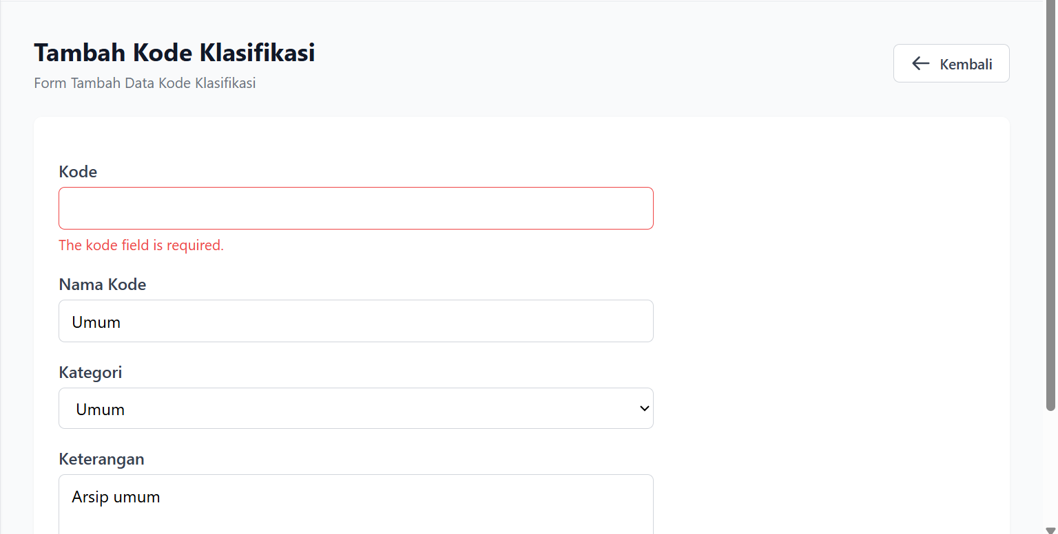 | Pass | Muhammad Khairul Iqbal
 | TC002 (A) | Menambahkan kode klasifikasi baru dengan data yang valid | 1. Klik tambah data di tabel kode 2. Masukkan data untuk setiap form input 3. Klik tombol simpan | kode = "001" nama = "Umum" kategori = "Umum" keterangan = "Arsip Umum" | Sistem menampilkan pesan bahwa data yang di inputkan valid dan menampilkan isi tabel. | 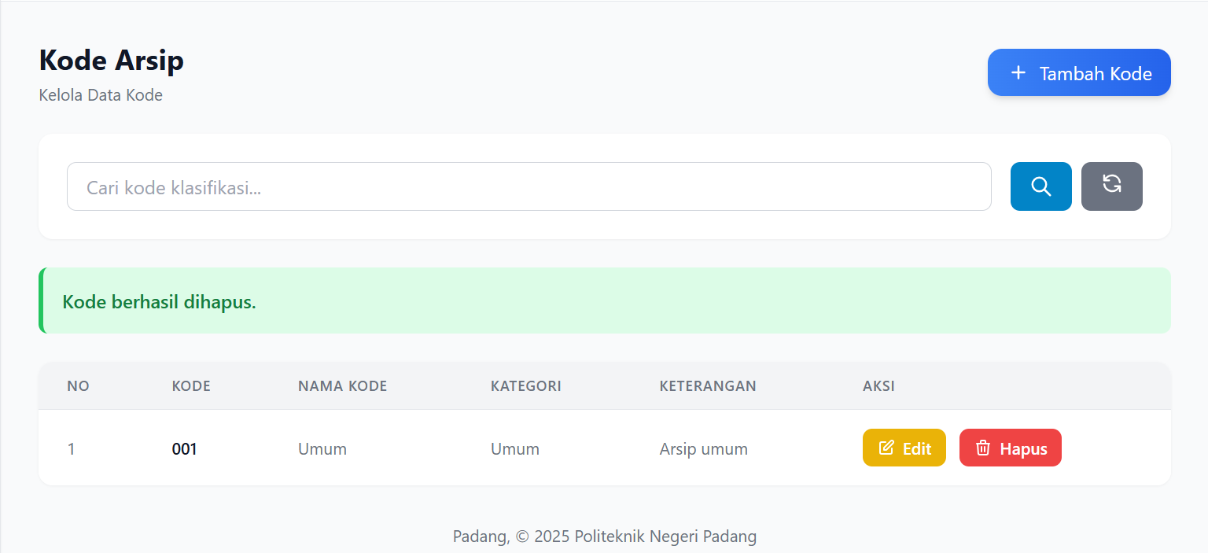 | Pass
 | TC003 (B) | Menambahkan kode klasifikasi baru dengan data yang duplikat | 1. Klik tambah data di tabel kode 2. Masukkan data untuk setiap form input 3. Klik tombol simpan | kode = "001" nama = "Umum" kategori = "Umum" keterangan = "Arsip Umum" | Sistem menampilkan pesan error bahwa data yang dimasukkan duplikat | 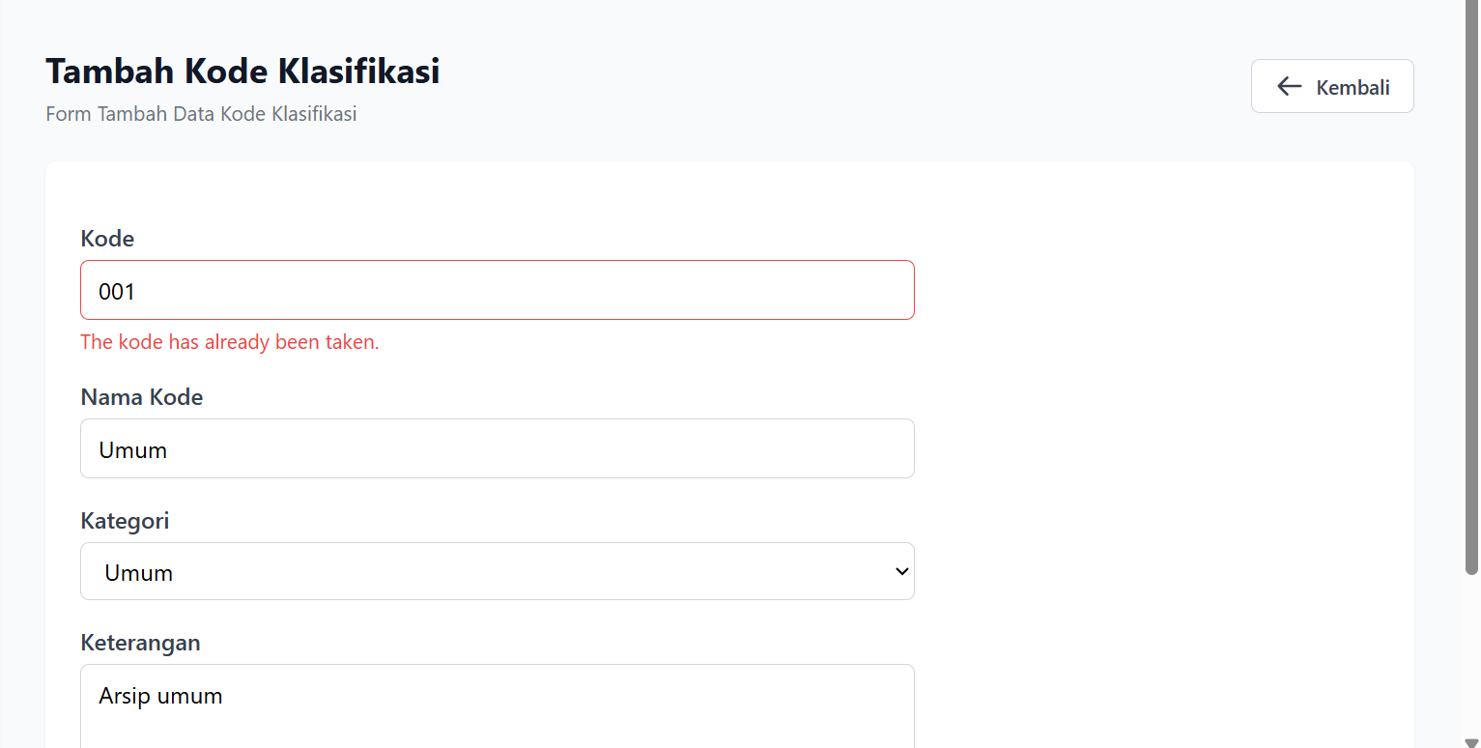 | Pass
US1603 - Mengedit data kode klasifikasi | TC006 (A) | Mengedit kode klasifikasi yang sudah ada dengan data yang tidak valid | 1. Klik aksi edit data pada salah satu data yang sudah tersedia di tabel 2. Input perubahan yang dilakukan sesuai form input 3. Klik tombol update data | kode = "" nama = "Umum" kategori = "Umum" keterangan = "Arsip Umum" | Sistem menampilkan pesan error bahwa data yang diedit tidak valid dan data gagal diperbarui | 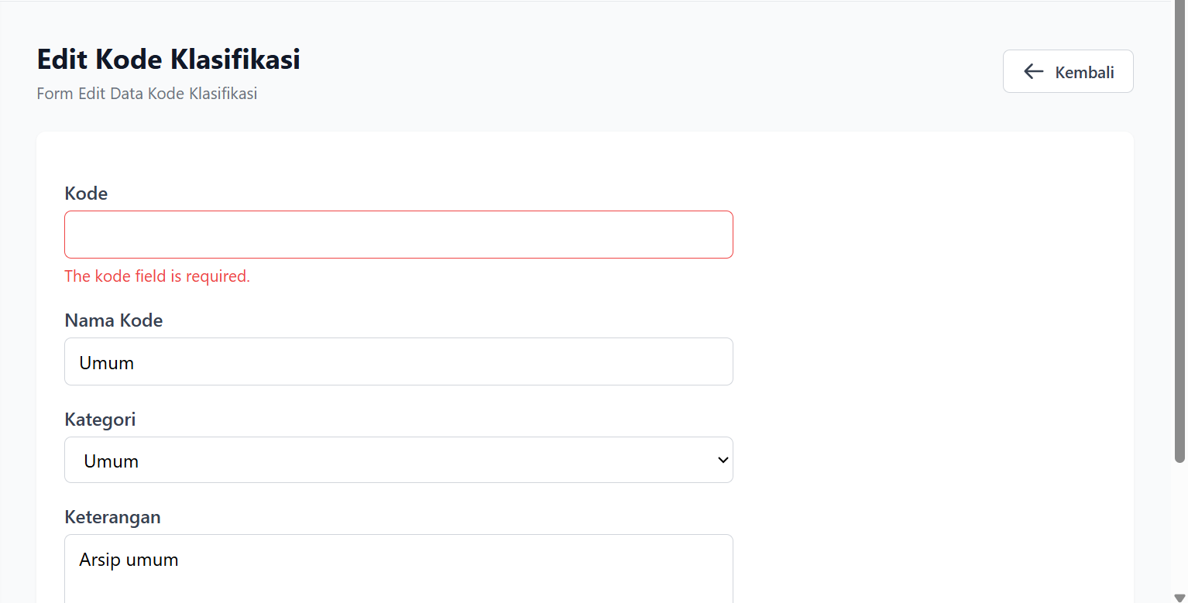 | Pass
 | TC007 (A) | Mengedit kode klasifikasi yang sudah ada dengan data yang valid | 1. Klik aksi edit data pada salah satu data yang sudah tersedia di tabel 2. Input perubahan yang dilakukan sesuai form input 3. Klik tombol update data | kode = "002" nama = "Keuangan" kategori = "Keuangan" keterangan = "Arsip Keuangan" | Sistem menampilkan pesan bahwa data yang diedit valid dan berhasil diperbarui serta menampilkan isi tabel. |  | Pass
 | TC008 (B) | Mengedit kode klasifikasi yang sudah ada dengan data yang duplikat | 1. Klik aksi edit data pada salah satu data yang sudah tersedia di tabel 2. Input perubahan yang dilakukan sesuai form input 3. Klik tombol update data | kode = "001" nama = "Keuangan" kategori = "Keuangan" keterangan = "Arsip Keuangan" | Sistem menampilkan pesan error bahwa data yang diedit sudah tersedia/duplikat | 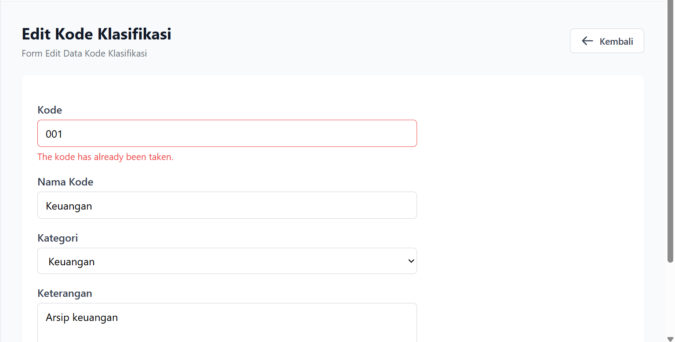 | Pass
US1301- Menambahkan Kategori | TC001 (A) | Menambahkan kategori baru dengan data yang tidak valid | 1. Klik tambah data di tabel kategori 2. Masukkan data untuk setiap form input 3. Klik tombol simpan | nama kategori = "" deskripsi = "arsip yang berisi keuangan" | Sistem menampilkan pesan error bahwa ada input yang tidak valid. |  | Pass | Rahmad Marde Yuza
 | TC002 (A) | Menambahkan kategori baru dengan data yang valid | 1. Klik tambah data di tabel kategori 2. Masukkan data untuk setiap form input 3. Klik tombol simpan | nama kategori = "Kemahasiswaan" deskripsi = "arsip yang berisi daftar siswa politeknik negeri padang" | Sistem menampilkan pesan bahwa data yang di inputkan valid dan menampilkan isi tabel. | 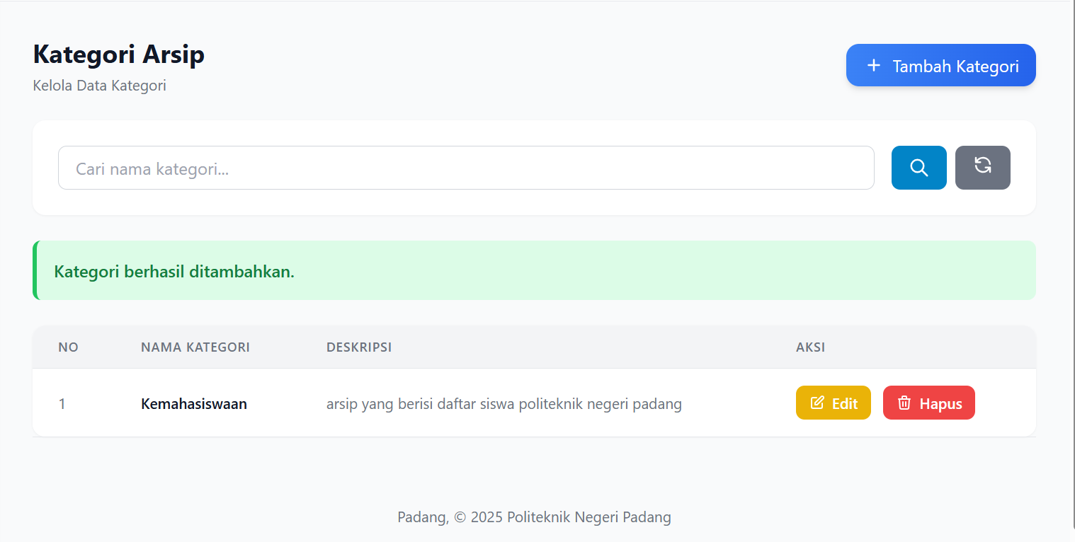 | Pass
 | TC003 (B) | Menambahkan kategori baru dengan data yang duplikat | 1. Klik tambah data di tabel kategori 2. Masukkan data untuk setiap form input 3. Klik tombol simpan | nama kategori = "Umum" deskripsi = "arsip beirisi surat undangan dan lain-lain" | Sistem menampilkan pesan error bahwa data yang dimasukkan duplikat | 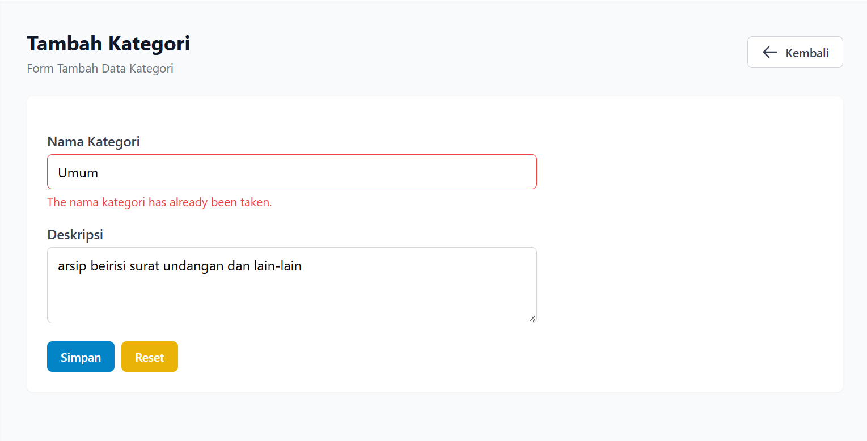 | Pass | Najib Abrar
US1603 - Mengedit data kode klasifikasi | TC006 (A) | Mengedit kategori yang sudah ada dengan data yang tidak valid | 1. Klik aksi edit data pada salah satu data yang sudah tersedia di tabel 2. Input perubahan yang dilakukan sesuai form input 3. Klik tombol update data | nama kategori = "" deskripsi = "arsip beirisi data mahasiswa" | Sistem menampilkan pesan error bahwa data yang diedit tidak valid dan data gagal diperbarui |  | Pass
 | TC007 (A) | Mengedit kategori yang sudah ada dengan data yang valid | 1. Klik aksi edit data pada salah satu data yang sudah tersedia di tabel 2. Input perubahan yang dilakukan sesuai form input 3. Klik tombol update data | nama kategori = "Kemahasiswaan" deskripsi = "arsip beirisi data mahasiswa" | Sistem menampilkan pesan bahwa data yang diedit valid dan berhasil diperbarui serta menampilkan isi tabel. | 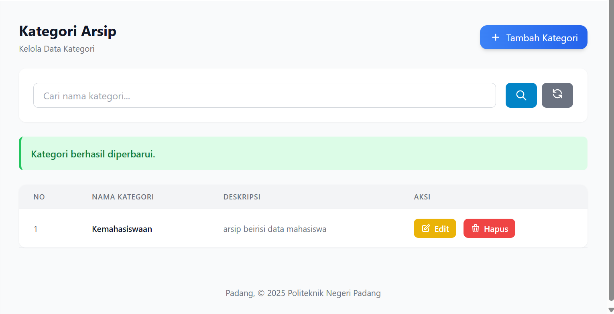 | Pass | Farhan Abdillah
 | TC008 (B) | Mengedit kategori yang sudah ada dengan data yang duplikat | 1. Klik aksi edit data pada salah satu data yang sudah tersedia di tabel 2. Input perubahan yang dilakukan sesuai form input 3. Klik tombol update data | nama kategori = "Umum" deskripsi = "arsip beirisi data mahasiswa" | Sistem menampilkan pesan error bahwa data yang diedit sudah tersedia/duplikat |  | Pass

